水稲収穫量
 | 29. 水稲収穫量（子実用）

 | 時点 2022(R4)年（毎年） |  |  |  |  |  | 平 均 値 |  |  | 4,803
 | 単位 ｔ |  |  |  |  |  | 標準偏差 |  |  | 5,132
 | 市町村名 | 指標 | 順位 |  | 備考 | 市町村名 | 指標 | 順位 |  | 備考

 | 千葉県 | 259,500 |  | － |  | 八街市 | 394 |  | 49
 | 千葉市 | 3,230 |  | 27 |  | 印西市 | 10,100 |  | 7
 | 銚子市 | 2,430 |  | 34 |  | 白井市 | 1,030 |  | 42
 | 市川市 | 4 |  | 52 |  | 富里市 | 762 |  | 43
 | 船橋市 | 403 |  | 48 |  | 南房総市 | 4,860 |  | 20
 | 館山市 | 3,140 |  | 28 |  | 匝瑳市 | 13,700 |  | 3
 | 木更津市 | 6,060 |  | 15 |  | 香取市 | 28,100 |  | 1
 | 松戸市 | 179 |  | 50 |  | 山武市 | 12,400 |  | 5
 | 野田市 | 3,940 |  | 23 |  | いすみ市 | 9,330 |  | 9
 | 茂原市 | 9,430 |  | 8 |  | 大網白里市 | 6,850 |  | 13
 | 成田市 | 12,100 |  | 6 |  | 酒々井町 | 1,080 |  | 41
 | 佐倉市 | 5,700 |  | 17 |  | 栄町 | 4,980 |  | 19
 | 東金市 | 8,450 |  | 12 |  | 神崎町 | 1,610 |  | 38
 | 旭市 | 16,400 |  | 2 |  | 多古町 | 6,820 |  | 14
 | 習志野市 | 5 |  | 51 |  | 東庄町 | 3,790 |  | 24
 | 柏市 | 4,240 |  | 22 |  | 九十九里町 | 2,740 |  | 31
 | 勝浦市 | 1,660 |  | 37 |  | 芝山町 | 2,520 |  | 33
 | 市原市 | 12,500 |  | 4 |  | 横芝光町 | 8,850 |  | 11
 | 流山市 | 490 |  | 46 |  | 一宮町 | 1,280 |  | 40
 | 八千代市 | 1,390 |  | 39 |  | 睦沢町 | 2,150 |  | 35
 | 我孫子市 | 3,590 |  | 25 |  | 長生村 | 2,740 |  | 31
 | 鴨川市 | 5,950 |  | 16 |  | 白子町 | 3,080 |  | 29
 | 鎌ケ谷市 | - |  | - |  | 長柄町 | 1,940 |  | 36
 | 君津市 | 9,070 |  | 10 |  | 長南町 | 3,390 |  | 26
 | 富津市 | 5,290 |  | 18 |  | 大多喜町 | 2,840 |  | 30
 | 浦安市 | - |  | - |  | 御宿町 | 416 |  | 47
 | 四街道市 | 727 |  | 44 |  | 鋸南町 | 569 |  | 45
 | 袖ケ浦市 | 4,660 |  | 21

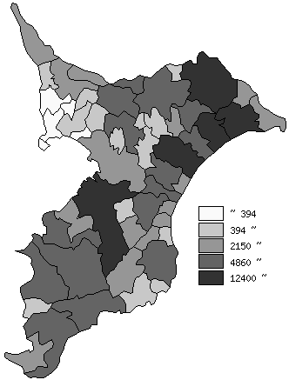
 | 千葉県の推移
平成30年 | 301400
令和元年 | 289000
令和2年 | 297500
令和3年 | 277800
令和4年 | 259500

《備 考》 ・資料出所 農林水産省「作物統計」 注）1.この市町村別統計は、「作物統計調査」を実施する上で把握した地域における標本調査 及び現地見積りの結果、関係機関からの情報等を踏まえ、都道府県計値の内訳として市 町村別に作成した加工統計であり、作成する上で精度を設定しているものではありませ んので、利用に当たっては、留意願います。 2.数値は四捨五入しているため、総数と一致しない場合があります。

